취지
키워드 분석 Tool
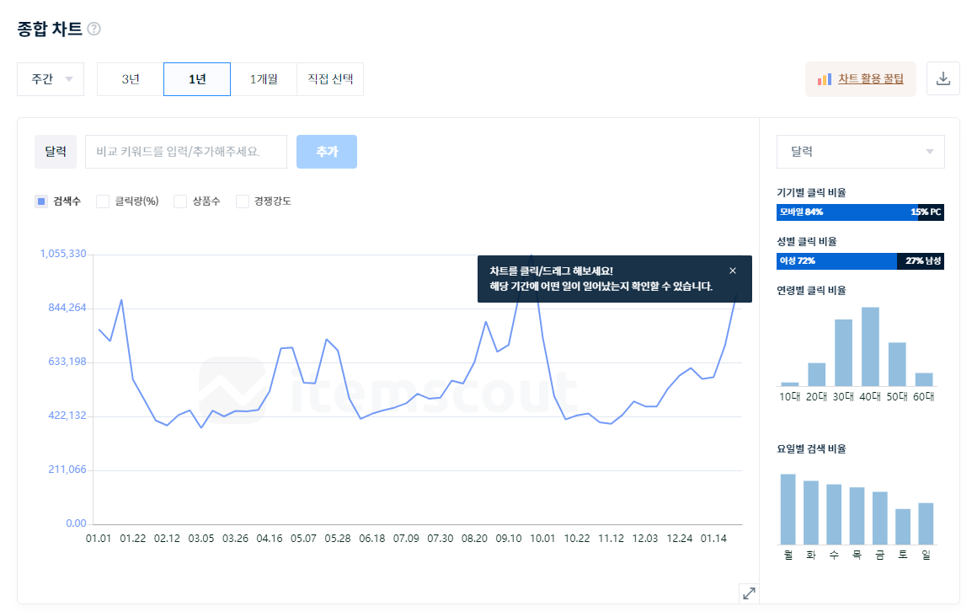
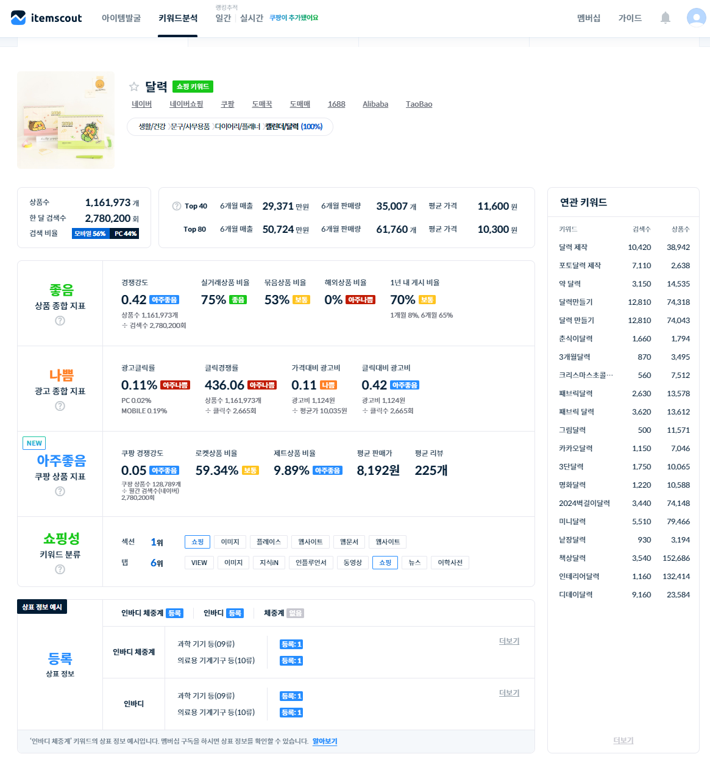

 |  | 키 아이템 기준으로 광고 진행시 좋음/나쁨의 확률 구분 확인 가능
 |  | 년/개월 기준으로 해당 아이템이 유저 니즈를 충족하는 지 또한 시기로 확인 가능

 |  | 상품에 대한 소싱 진행시 필요 시기에 따른 사전 소싱 진행 가능

 |  | 예시) 달력의 기준 니즈가있는 달은 1월 이면 3개월 전부터 해당 키워드 기준으로 셀러들 소싱 > 매출이 발생할 수 있는 아이템을 미리 찾고 소싱 한다

입점 기준 상품 소싱시 트렌드와 검색어 기준으로 볼 수 있는 눈을 키우는 작업
아이템스카우트 | https://itemscout.io/

일간 트렌드는 매일 오전 10시에, 주간 트렌드는 매주 월요일 오전 10시에 업데이트 예정입니다. 업데이트 오류 문제가 생기면 오후에 업데이트 하겠습니다.

